Caracteristicas tecnicas
Caracteristicas tecnicas

Dimensionado de las salas |  | Unidad |  |  |  |  | Nombre | Fuente / Notas | Notas
 |  |  |  | 2.5 | 2.0 | 1.5
 |  |  | Pequeña | Media | Grande | Muy grande | calculos.secundarios.tamano.caseta
 | Sala MDF/ODF AEP | m2 | 14 | 14 | 17 | 23 | calculos.secundarios.Sala MDF
 | Sala de control | m2 | 10 | 10 | 15 | 15 | calculos.secundarios.Sala de control
 | Sala de switching / DSLAM del AEP | m2 | 16 | 21 | 30 | 39 | calculos.secundarios.Sala de switching del AEP
 | Sala equipos de transmisión del AEP | m2 | 16 | 21 | 30 | 39 | calculos.secundarios.Sala equipos de transmisión del AEP

 | Estimacion bottom-up del tamaño de la sala MDF
 | Blucles promedio entrantes en la central | # | 250 | 1,000 | 3,250 | 10,000
 | Overhead para dimensionamiento MDF | % | 50% | 50% | 50% | 50% |  | Fuente: Politecnico di Torino / Telecom Italia
 | Bucles para dimensionamiento de MDF | # | 375 | 1,500 | 4,875 | 15,000
 | Espacio ocupado por un modulo MDF para 800 bucles | bucles | 800 | 800 | 800 | 800 |  | Fuente: Politecnico di Torino / Telecom Italia
 | Ancho | m | 0.18 | 0.18 | 0.18 | 0.18 | (a)
 | Produndidad | m | 1.30 | 1.30 | 1.30 | 1.30 | (p)
 | Numero minimo de modulos | # | 1 | 1 | 1 | 1
 | Numero de modulos requeridos | # | 1 | 2 | 5 | 13 | (n)
 | Espacio de maniobra (por lado) | m | 1.5 | 1.5 | 1.5 | 1.5 | (d) | Incluye espacio para aire acondicionados y nichos de acometida
 | Dimensiones sala MDF | m2 | 13.7 | 14.4 | 16.8 | 23.0 | =(n*a+2*d)*(p+2*d)

 | Estimacion bottom-up del tamaño de la sala switch / DSLAM
 | Dimensiones estandar de un rack
 | Ancho | m | 0.6 | 0.6 | 0.6 | 0.6
 | Profundidad | m | 0.8 | 0.8 | 0.8 | 0.8
 | Espacio de maniobra (por lado) | m | 1.50 | 1.50 | 1.50 | 1.50
 | Numero de racks | # | 2 | 4 | 8 | 12
 | Dimensiones sala switching / DSLAM | m2 | 16 | 21 | 30 | 39

 | Estimacion bottom-up del tamaño de la sala transmisión
 | Dimensiones estandar de un rack
 | Ancho | m | 0.60 | 0.60 | 0.60 | 0.60
 | Profundidad | m | 0.80 | 0.80 | 0.80 | 0.80
 | Espacio de maniobra (por lado) | m | 1.50 | 1.50 | 1.50 | 1.50
 | Numero de racks | # | 2 | 4 | 8 | 12
 | Dimensiones sala transmisión | m2 | 16 | 21 | 30 | 39

 | Dimensionado de las salas de energia

 |  |  | Dimensionado
 | Espacio ocupado por subestacion electrica (sin espacio de manobra) | m2/kW | 0.5 | calculos.secundarios.Sala subestacion electrica
 | Espacio ocupado por la planta de emergencia (sin espacio de manobra) | m2 | 5.7 | calculos.secundarios.Sala planta de emergencia |  |  |  | Fuente: http://www.ottomotores.com.mx/grupos_electrogenos
 | Espacio ocupado por bateria de c. 200-230Ah (sin espacio de manobra) | m2/bateria | 0.07 | m2.por.bateria |  |  |  | Fuente: en Ericsson BBS (ver foto abajo) caben 4 baterias en un espacio de 0.22m2 -> 0.06m2 por bateria. Segun este otro provedor las baterias ocupan 0.2x0.36=0.07m2 / http://www.electriccarpartscompany.com/40V-48V-58V-br-200Ah-9kW-11kW-br-2C-3C-EV-Hybrid-Battery-Pack-br-UL-CE-SGS-RoHS-RBRC-ISO-and-TS-Certified-br-Custom-Lithium-LiFePO4-Cylindrical-Battery-Pack-br-Custom-Built-Cylindrical-Li-ion-LiPo-Battery-Pack_p_127.html

 | Consumo de los equipos subestación eléctrica para FER | 84 | kVA | 830 | litros

 | Potencia del generador diesel (kVA) | m2 (motor + generador) |  | consumo (l/h) @ 100% | consumo (l/h) @ 100% @ backup | metros cubicos requeridos | altura (m) | metros cuadrados requeridos
 | 375 | 3.72 |  | 78 | 3,720 | 3.72 | 1.90 | 1.96
 | 500 | 4.10 |  | 103 | 4,944 | 4.94 | 1.98 | 2.50
 | 750 | 5.69 |  | 133 | 6,400 | 6.40 | 2.09 | 3.07
 | 1,000 | 8.40 |  | 204 | 9,768 | 9.77 | 2.31 | 4.23
 | 1,500 | 10.18 |  | 273 | 13,120 | 13.12 | 2.50 | 5.24
 | 2,200 | 11.93 |  | 424 | 20,368 | 20.37 | 2.85 | 7.15
 | 2,500 | 27.36 |  | 574 | 27,552 | 27.55 | 3.00 | 9.18
 | 3,125 | 30.00 |  | 714 | 34,260 | 34.26 | 3.15 | 10.88

Equipos electricos |  |  | Unidad |  |  |  | Nombre | Fuente / Notas | Notas

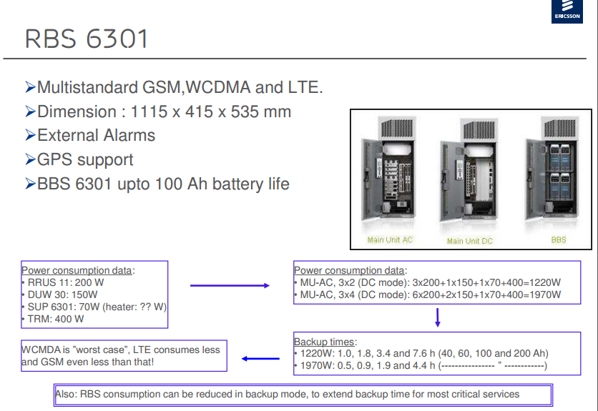
 | Baterias
 |  |  |  |  |  |  |  | Fuente: http://www.meibat.com/en/references/List/show/telecomunications-175
 |  | V | Ah |  |  |  |  | Fuente: Ericsson
 | Tipo de baterias que el modelo asume | 48 | 200

 | Interpolacion de datos Ericsson | power | minutes
 | x1 | 1.2 | 456 | y1
 | x2 | 2.0 | 264 | y2
 | Slope: | -256
 | Equation | 768

 | Dimensionamento de baterias
 | Consumo de los equipos para FER | 67 | kW
 | Horas minimas de backup | 8 | h
 | Capacidad de baterias con con el backup definido | 1 | kW
 | Numero de baterias | 60 | numero.baterias

 | Generador diesel

 | Modelo | kVA | KWe | kVA | KWe | Motor | Cilindros | Consumo de combustible @ 100% de la carga en litros/hr | Generador | Dimensiones (largo x ancho x alto) cm | KG | Largo (cm) | Ancho (cm) | Alto (cm) | kVA | m2
 | TLY250 | 312 | 250 | N/A | N/A | 6R1600G70S | 6 | 74 | LSA46.2L6 | 315 x 118 x 190 | 2,099 | 315 | 118 | 190 | 312 | 3.7
 | TLY300 | 375 | 300 | N/A | N/A | 6R1600G80S | 6 | 81 | LSA46.2L6 | 315 x 118 x 190 | 2,164 | 315 | 118 | 190 | 375 | 3.7
 | TLY350 | 437 | 350 | N/A | N/A | 8V1600G70S | 8 | 99 | LSA47.2VS2 | 315 x 125 x 196 | 2,605 | 315 | 125 | 196 | 437 | 3.9
 | TLY400 | 500 | 400 | N/A | N/A | 8V1600G80S | 8 | 107 | LSA47.2VS2 | 315 x 130 x 199 | 2,676 | 315 | 130 | 199 | 500 | 4.1
 | TLY450 | 562 | 450 | N/A | N/A | 10V1600G70S | 10 | 126 | LSA47.2S4 | 345 x 125 x 204 | 3,724 | 345 | 125 | 204 | 562 | 4.3
 | TLY500 | 625 | 500 | N/A | N/A | 10V1600G80S | 10 | 124 | LSA47.2S5 | 345 x 125 x 204 | 3,724 | 345 | 125 | 204 | 625 | 4.3
 | TLY600 | 750 | 600 | N/A | N/A | 12V1600G80S | 12 | 150 | LSA47.2M8 | 345 x 165 x 218 | 3,537 | 345 | 165 | 218 | 750 | 5.7
 | TLY700 | 875 | 700 | 875 | 700 | 12V2000G45 | 12 | 190 | LSA49.1S4 | 435 x 193 x 231 | 5,176 | 435 | 193 | 231 | 875 | 8.4
 | TLY800 | 1,000 | 800 | 1,000 | 800 | 12V2000G85 | 12 | 217 | LSA49.1M7 | 435 x 193 x 231 | 5,576 | 435 | 193 | 231 | 1,000 | 8.4
 | TLY900 | 1,125 | 900 | 1,125 | 900 | 16V2000G45 | 16 | 241 | LSA49.1L9 | 465 x 219 x 249 | 6,188 | 465 | 219 | 249 | 1,125 | 10.2
 | TLY1000 | 1,250 | 1,000 | 1,250 | 1,000 | 16V2000G85 | 16 | 267 | LSA49.1L11 | 465 x 219 x 249 | 6,298 | 465 | 219 | 249 | 1,250 | 10.2
 | TLY1200 | 1,500 | 1,200 | 1,500 | 1,200 | 18V2000G85 | 18 | 312 | LSA50.2M6 | 465 x 219 x 253 | 7,717 | 465 | 219 | 253 | 1,500 | 10.2
 | TLY1250 | 1,562 | 1,250 | 1,562 | 1,250 | 12V4000G43 | 12 | 407 | LSA50.2M6 | 528 x 226 x 285 | 11,204 | 528 | 226 | 285 | 1,562 | 11.9
 | TLY1500 | 1,875 | 1,500 | 1,875 | 1,500 | 12V4000G43 | 12 | 407 | LSA50.2L7 | 528 x 226 x 285 | 11,474 | 528 | 226 | 285 | 1,875 | 11.9
 | TLY1750 | 2,187 | 1,750 | 2,187 | 1,750 | 12V4000G83 | 12 | 459 | LSA50.2VL10 | 528 x 226 x 285 | 11,974 | 528 | 226 | 285 | 2,187 | 11.9
 | TLY2000 | 2,500 | 2,000 | 2,500 | 2,000 | 16V4000G43 | 16 | 538 | LS641S55 | 720 x 380 x 300 | 20,200 | 720 | 380 | 300 | 2,500 | 27.4
 | TLY2250 | 2,812 | 2,250 | 2,812 | 2,250 | 16V4000G83 | 16 | 610 | LS641L70 | 720 x 380 x 300 | C/F | 720 | 380 | 300 | 2,812 | 27.4
 | TLY2500 | 3,125 | 2,250 | 3,125 | 2,250 | 16V4000G83L | 16 | 688 | LS641VL90 | 720 x 380 x 300 | C/F | 720 | 380 | 300 | 3,125 | 27.4
 | TLY2500 | 3,125 | 2,500 | 3,125 | 2,500 | 20V4000G43 | 20 | 624 | LS641VL90 | 750 x 400 x 320 | C/F | 750 | 400 | 320 | 3,125 | 30.0
 | TLY2800 | 3,500 | 2,500 | 3,500 | 2,500 | 20V4000G83 | 20 | 703 | LS841M70 | 750 x 400 x 320 | C/F | 750 | 400 | 320 | 3,500 | 30.0
 | TLY3250 | 4,062 | 3,250 | 4,062 | 3,250 | 20V4000G83L | 20 | 840 | LS841VL85 | 750 x 400 x 320 | C/F | 750 | 400 | 320 | 4,062 | 30.0

Racks
 | Racks |  |  | Unidad | Nombre |  |  | Fuente

 | Dimension de los racks |  | m2 | 1.667 | calculos.secundarios.dimension.racks |  |  | Telmex

